現状ワークフロー
◆ | 現在の月次処理のワークフロー

 | 勤怠入力 ～ 請求書作成、給与振り込み

開始
現場作業勤務報告書
個人別作業報告書
ＳＥ作業報告書
交通費経費明細書
遅刻早退届
休暇届
通勤費申請書
１

勤務報告書
各自手入力

最終確認手直し
社長承認

個人別作業報告書
ＳＥ作業報告書
交通費経費明細書
遅刻早退届
休暇届
通勤費申請書
社労士宛に
EXCEL
メール添付送信
取引先に
請求書発送
（現場勤怠添付）
EXCEL

会計士
チェック
NG

社長、庶務宛に
メール送信
OK

社労士から給与明細
ＰＤＦと紙が届く
PDF
サイト毎の
入金
銀行

NG
庶務チェック

OK
毎月15日
給与振り込み
給与明細

個人別作業報告書
EXCEL
現場作業勤務報告書
請求書
EXCEL

給与明細
社長から
各自に手渡し
交通費経費一覧
（全員分の一覧）
EXCEL

請求書（紙）
NG
給与明細
PDF

NG
社長チェック

終了

OK

１

postgresqlインストール
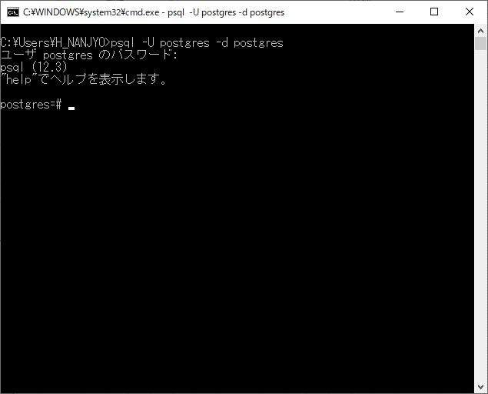
https://www.enterprisedb.com/downloads/postgres-postgresql-downloads

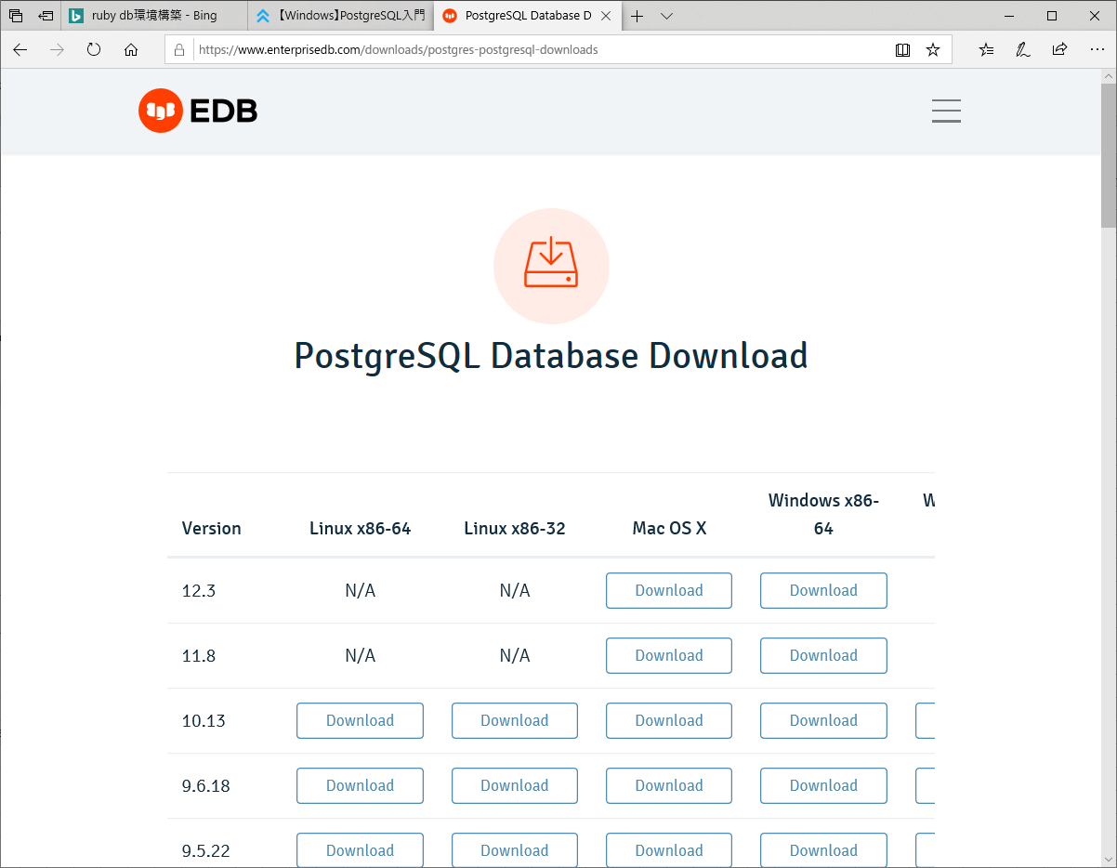

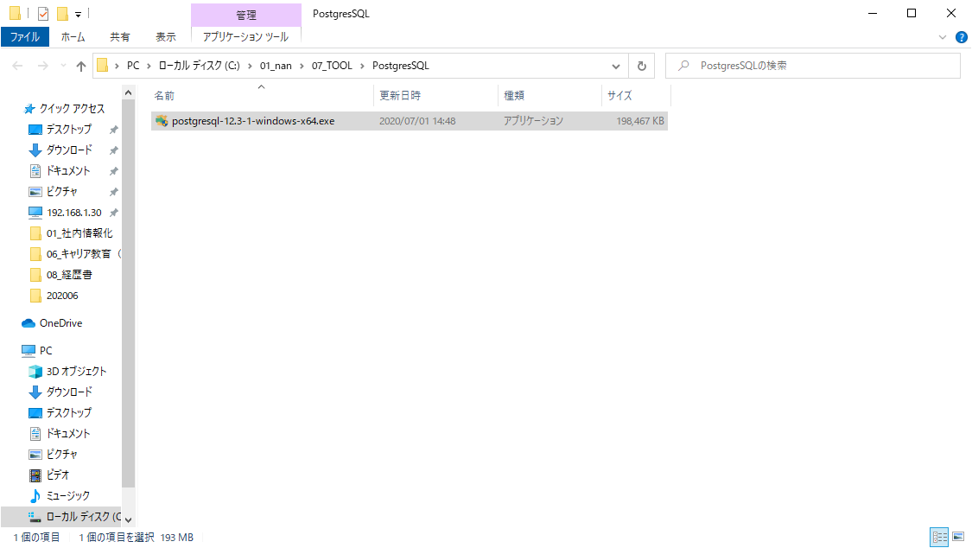

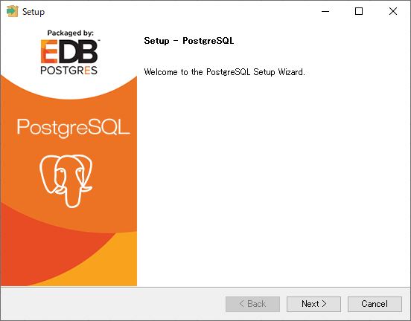

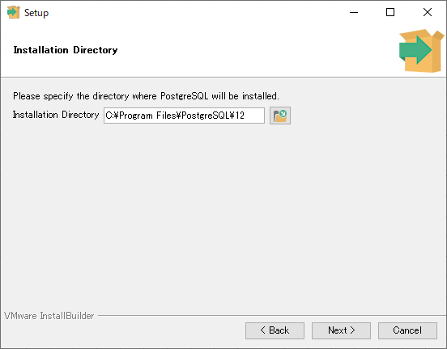

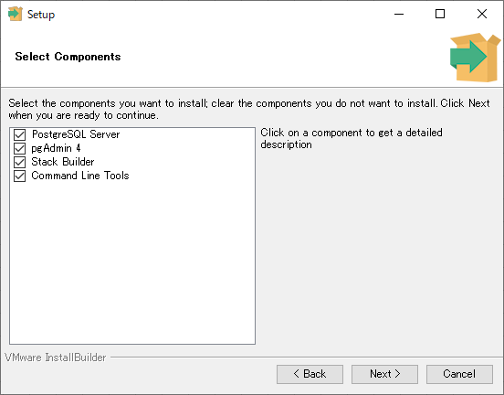

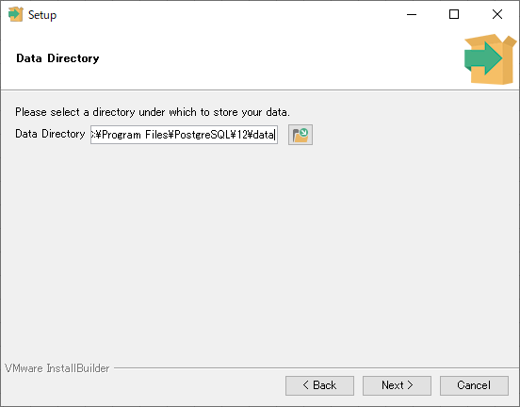

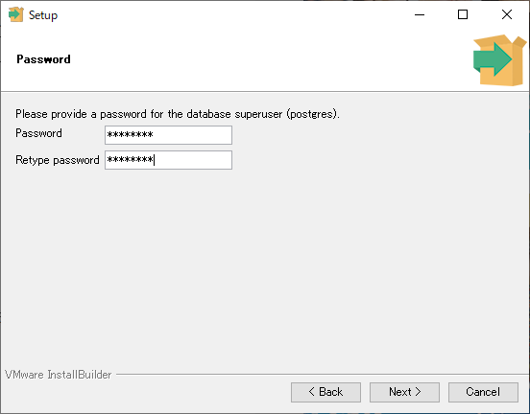

postgres
postgres

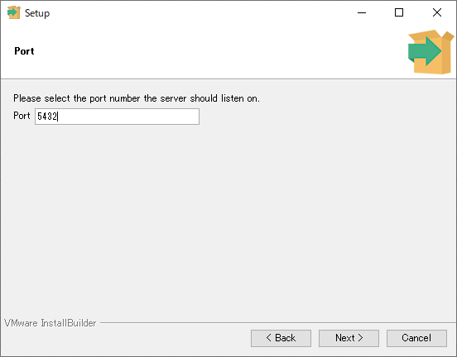

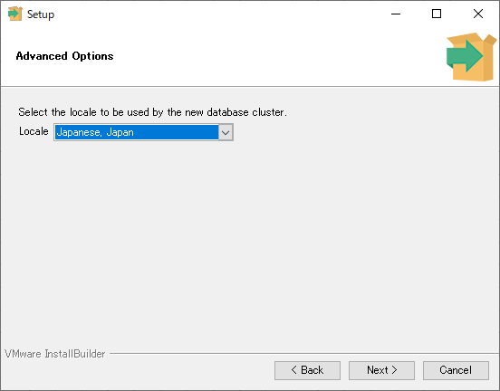

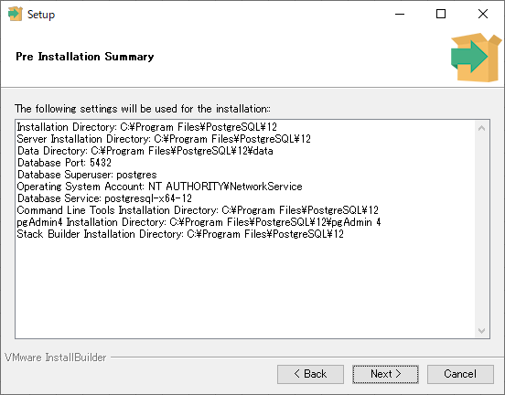

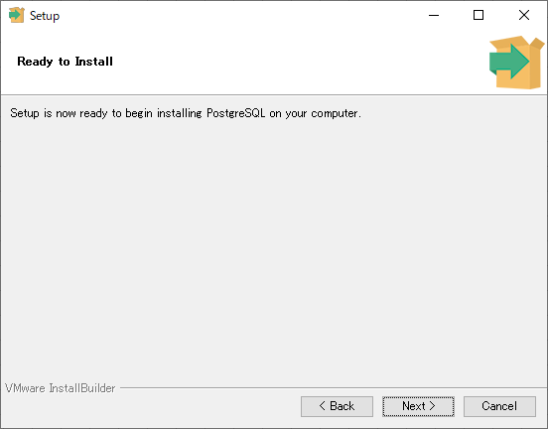

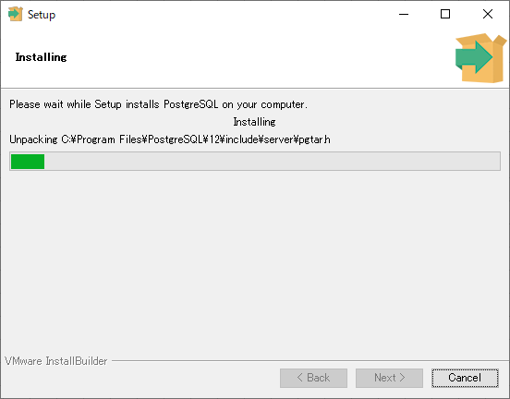

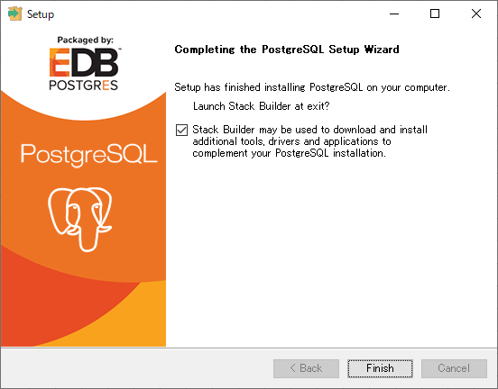

スタックビルダでは追加ソフトウェアをインストールできます。今回はキャンセルを押して終了します。

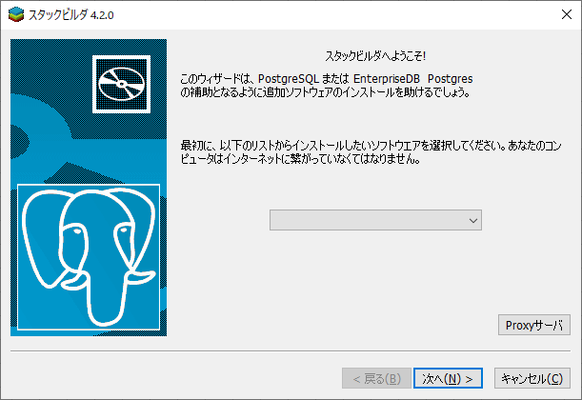

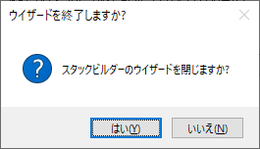

現在は外部からのアクセスが可能になっています。
今回はローカル環境でのみ動かすのでセキュリティ対策として、confファイルの設定個所を変更します。

C:\Program Files\PostgreSQL\12\data\postgresql.conf を開く

listen_addresses = '*'となっている個所の先頭に'#'を付加し、コメントアウト
listen_addresses = 'localhost' を追記

サービスを再起動
 | スタート→Windows管理ツール→サービスをクリック
 | もしくは、スタート→「ここに入力して検索」に「サービス」と入力

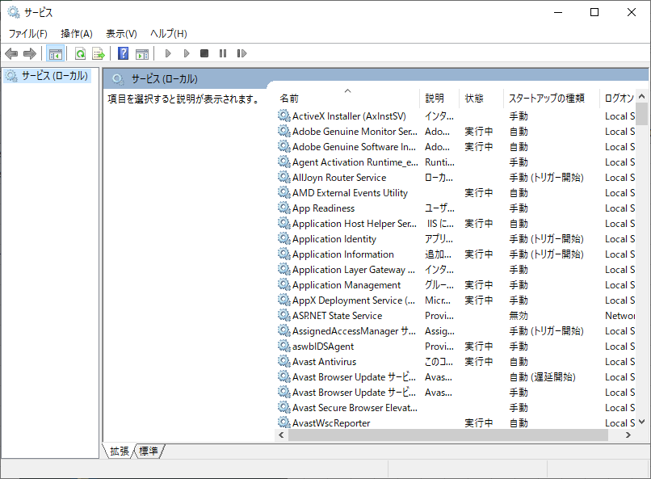

postgresql-x64-12を選択。
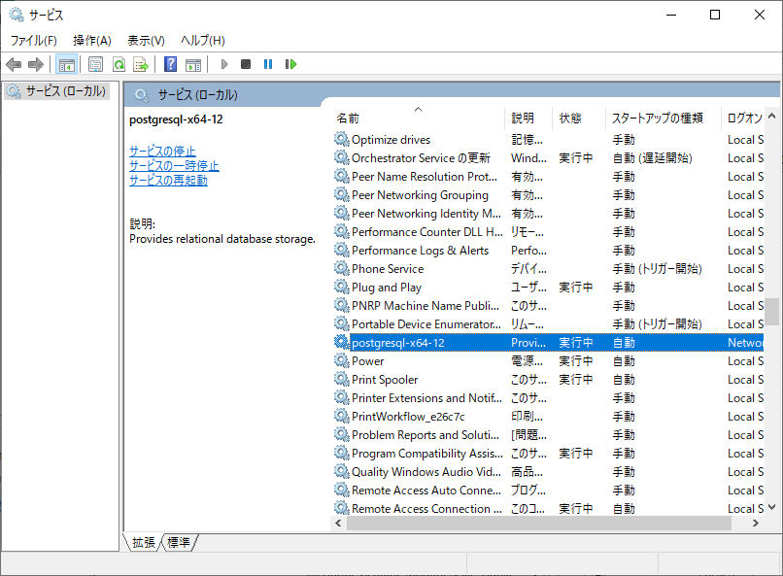

右クリック→再起動

手順の参考URL
 | https://www.dbonline.jp/postgresql/install/index4.html

システム環境変数：Pathに「C:\Program Files\PostgreSQL\12\bin」を追加

Windowsキーを右クリック→システム→「システム情報」をクリック

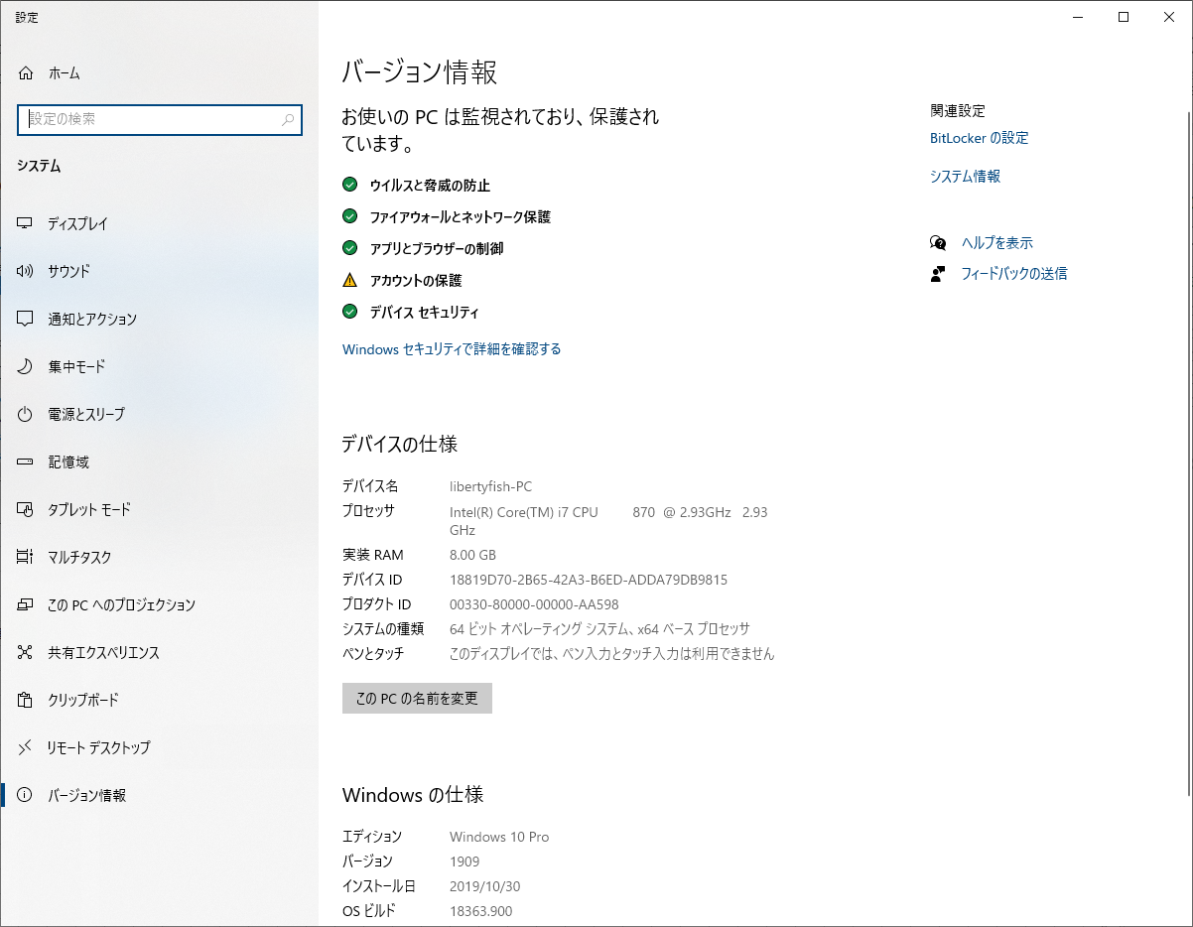

システムの詳細設定をクリック

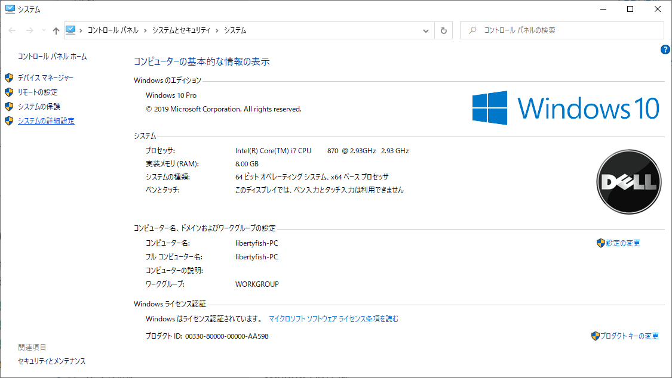

感興変数をクリック

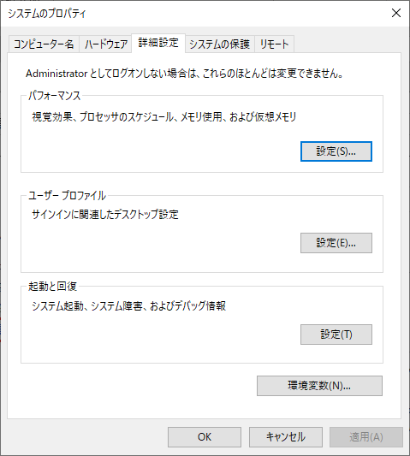

システム環境変数：Pathをクリックして、編集ボタン押下
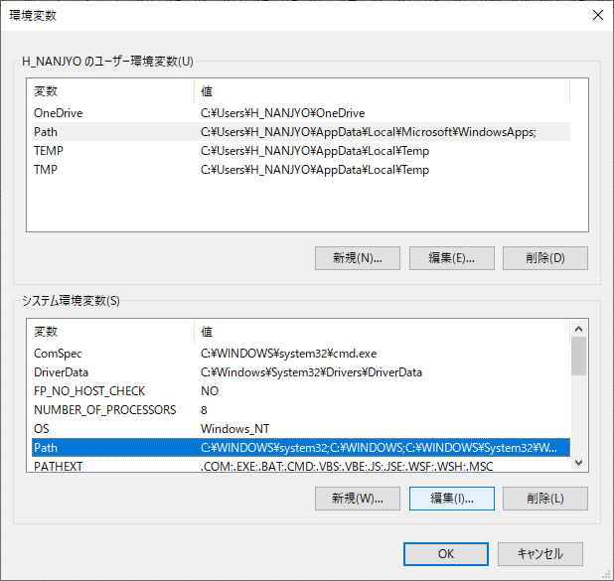

新規ボタンを押下し、パスを入力して、OKボタン押下
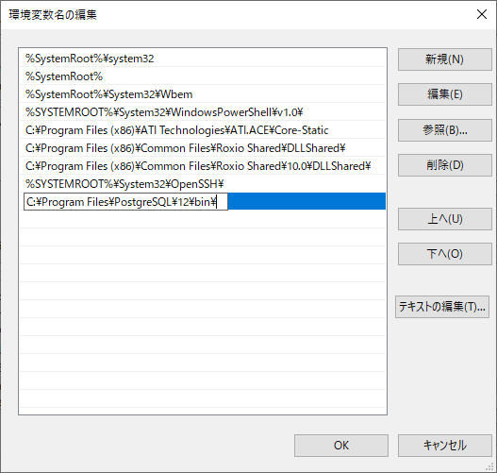

コマンドプロンプトからpsql.exeを起動する。

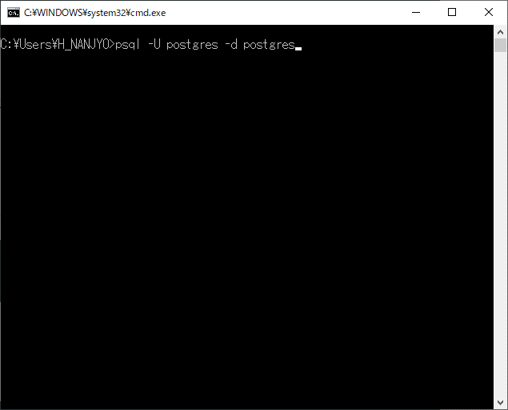

パスワードを聞かれるので入力する。

ログイン画面
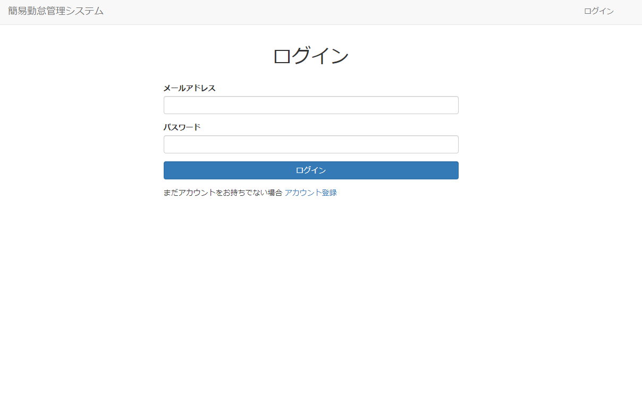

タイムカード画面
